導入
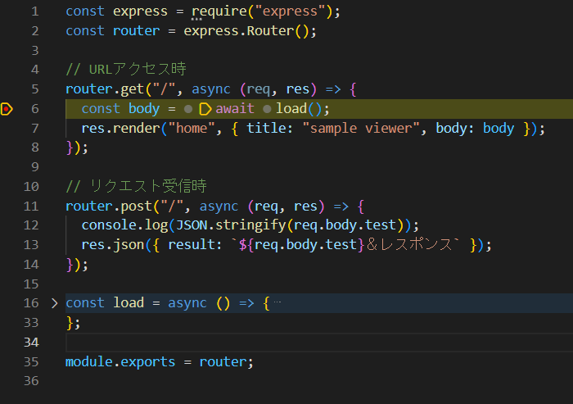
①Node.jsインストール
・以下のサイトからNode.jsをダウンロードし、インストールする（基本OKで進めてよい）
 | https://nodejs.org/en

・コマンドプロンプト上で「node -v」を入力して以下のように出てきたら無事インストールされている

②VSCodeでExpress導入
・任意のディレクトリにフォルダを作成する
（例：c:\nodejs\sampleなど）
以降はsampleフォルダ直下で実行していることを前提とする

・VSCodeでターミナルを開き、「npm init -y」を実行
 | ※接頭語のNode.js固有のコマンド、必ずつけて実行するもの

・続けてターミナルで以下を実行
 | npm install express -D @types/express |  |  |  | ※expressとその型宣言用のライブラリを導入しようとしている
 | npm install ejs |  |  |  | ※expressに合わせたhtmlを指す、ルーティング時にjsの変数を実装できる
 | npm install dotenv |  |  |  | ※ローカル上で環境変数を設定するためのライブラリ

・sampleのフォルダ構成を以下のようにする

 | sample
 |  | .vscode |  | …デバッグ等のvscode特有の設定ファイルを格納（後述にて設定）
 |  | src |  | …ソースファイルがあるとこ
 |  |  | routes | …URLからアクセスしたとき処理する関数を置く
 |  |  | views | …描画する画面を置く
 |  | public |  | …描画した画面のJS等のファイルを置く
 |  | package.json

・index.jsファイルを作成する

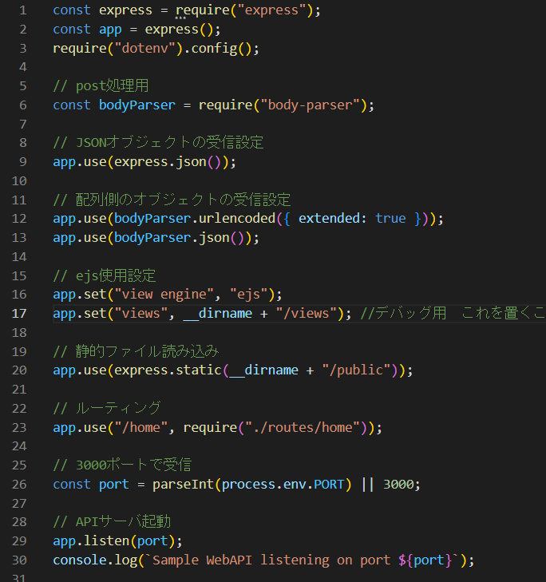
 |  |  |  |  |  | 3行目：環境変数適用

 |  |  |  |  |  | 9行目：リクエストしてサーバ側が受信した時にJsonのデータを受信する設定

 |  |  |  |  |  | 11行目：連想配列が許可できるようにしている、と思う

 |  |  |  |  |  | 16行目：ejs（html）を使用する設定にしている
 |  |  |  |  |  | 17行目：ejsを指定場所から読み込み

 |  |  |  |  |  | 20行目：静的ファイル（フロントのjsファイル）を指定の場所から読み込み

 |  |  |  |  |  | 23行目：ルーティングの設定。Jsファイルを指定し、以下のようにURLからアクセスしたら処理するような設定
 |  |  |  |  |  | 例）http://localhost:3000/homeでアクセスした場合
 |  |  |  |  |  | ⇒routes/home.jsの「router.get()」の関数に入る
 |  |  |  |  |  | http://localhost:3000/homeへリクエストを飛ばした場合
 |  |  |  |  |  | ⇒routes/home.jsの「router.post()」の関数に入る

 |  |  |  |  |  | 29行目：サーバ起動

・routes/home.jsを作成する
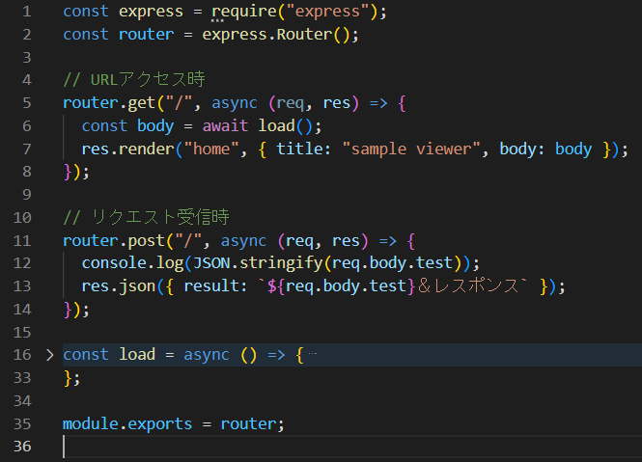
 |  |  |  |  |  | 2行目：ルーティングのオブジェクト取得

 |  |  |  |  |  | 5行目：URLアクセス時のミドルウェア関数
 |  |  |  |  |  | http://localhost:3000/homeで入ってきたときここに入る

 |  |  |  |  |  | 11行目：リクエスト受信時のミドルウェア関数
 |  |  |  |  |  | フロント側から「http://localhost:3000/home」のpostでリクエストしたらここに入る

 |  |  |  |  |  | 35行目：外部ファイルにアクセスできるようエクスポート
 |  |  |  |  |  | ※こうしないと別ファイルから参照できない

・views/home.ejsを作成する
 | ※サンプルを参考に作る（HTML）

③VSCodeをデバッグできるよう設定する
・package.jsonの「scripts」内に以下の記述がなければ追記する
 | "start": "node index.js",

・「実行」、「構成の追加」で「node」を選択する
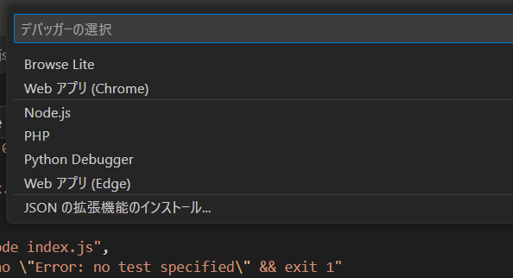

・上記選択後、launch.jsonが.vscodeフォルダ上に作成されるので以下のよう設定する
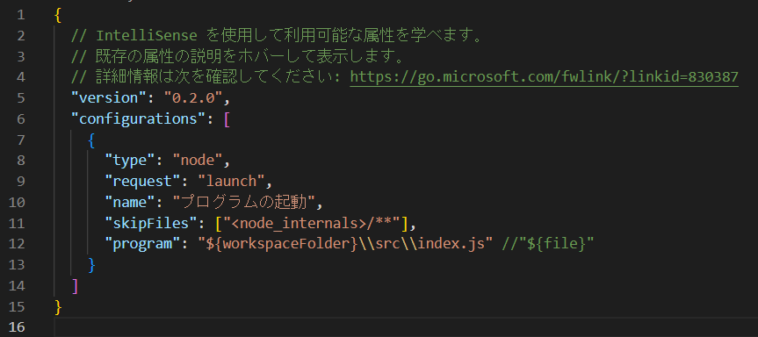

 |  | ${workspaceFolder}はpackage.jsonがある階層を指す
 |  | デバッグで初回起動させたいファイルパスとなる

・F5を押すとサーバが起動する
ブラウザを立ち上げ「http://localhost:3000/home」にアクセスする

・アクセス時に以下にデバッグポインタを仕掛けるとそこで止まる
 | routes/home.js

仕組み
sampleでやっていることの図解
localhost:3000で立ってるサーバ

ルート
DB
 | ↓でアクセスする
http:localhost:3000/home
src/routes/home.js
データ取得
ページ

<title>
titleの文字列
</title>
<table>
bodyの行分
</table>
 |  | サンプルでこれは実装してない

title: "たいとる",
body: [
{
name: ****
furigana: *******
}
]

 | 画面は「home.ejs」

